Projet 1
BILL OF MATERIALS (BOM) — [Nom du projet 1]

Nomenclature des composants classée par catégorie — Fiche d'approvisionnement automatisée

Projet |  | Réseau maillé de Télécommunications
Référence BOM |  | BOM-2026-001
Date |  | 2026-09-09
Version |  | V1.0
Préparé par |  | Département R&D

▸ Cartes de développement & microprocesseurs
N° | Désignation | Qté | Prix unitaire (FCFA) | Prix total (FCFA) | Image | Lien AliExpress
1 | Kit de démarrage complet Raspberry Pi 4 d'origine avec 1 Go/2 Go/4 Go/8 Go de RAM, carte d'extension GPIO, USB 3.0 pour l'IA, la vision et la robotique | 3 | 115003 | 345,009 FCFA | 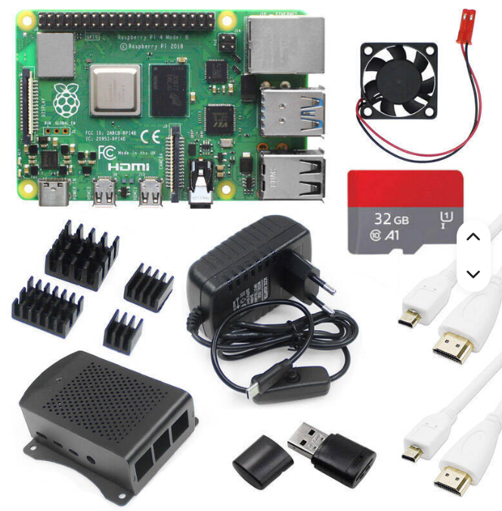 | lien vers le produit
2 | Kit Seeed XIAO NRF52840 & Wio-SX1262 pour Meshtastic, LoRa 862-930MHz, 868MHz, 915MHz, antenne intégrée, microcontrôleur Bluetooth | 2 | 11,769 FCFA | 23,538 FCFA |  | lien vers le produit
3 | Wi-Fi HaLow Camera HT-HC33 | 4 | 15,830 FCFA | 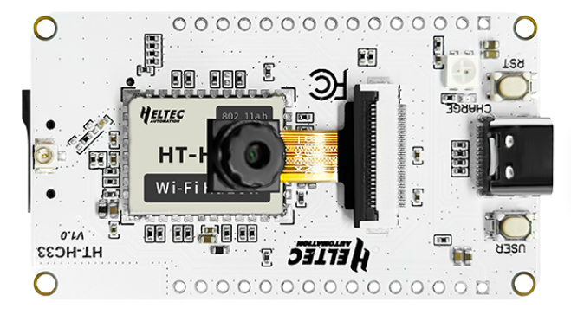 63,320 FCFA | Coller image ici | lien vers le produit
4 | Wi-Fi HaLow Dongle V2 — 802.11ah Long Range Wireless Network Bridge | 1 | 52,784 FCFA | 52,784 FCFA |  | lien vers le produit
5 | HT-H7608 V2 Wi-Fi HaLow 802.11ah Router / Gateway | 4 | 60,434 FCFA | 241,736 FCFA |  | lien vers le produit
 | Heltec V3 ESP32-S SX1262 avec écran OLED pour antenne WIFI Lora 32 Communication 863-928MHz | 5 | 11,000 FCFA | 55,000 FCFA |  | lien vers le produit

8 |  |  |  |  | Coller image ici
 | Sous-total catégorie | 19 |  | 781,387 FCFA

▸ Antennes & connectivité
N° | Désignation | Qté | Prix unitaire (FCFA) | Prix total (FCFA) | Image | Lien AliExpress
3 | SIM7600G-H Waveshare 4G HAT (B) pour Raspberry Pi 5 LTE Cat-4 4G / 3G / 2G Support, positionnement GNSS, bande globale | 2 | 40,753 FCFA | 81,506 FCFA | 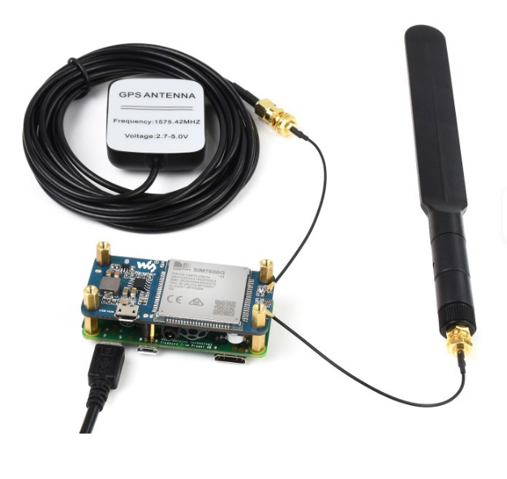 | https://aliexpress.com/item/EXEMPLE-ANTENNE
4 | Module de passerelle LoRaWAN LR1302 SPI EU868 SX1302 longue portée, prend en charge 8 canaux | 2 | 11,141 FCFA | 22,282 FCFA | 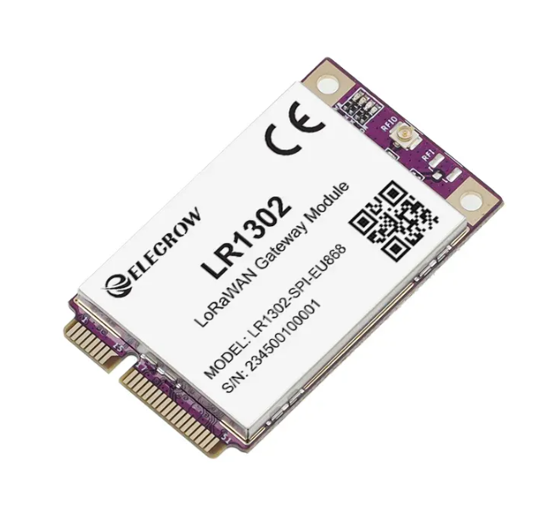 | lien vers le produit
5 | Chapeau LoRaWAN LR1302, 868m/915m, pour RPI SX1302, technologie longue portée avec GPS + BD, antenne en mode touristes, support RPi série 1 2 3 4 5 | 2 | 21,108 FCFA | 42,216 FCFA |  | Lien vers le produit
6 | Lora Gateway antenne 433 868 915 Mhz 3Dbi 5Dbi 5.8Dbi 8Dbi 10Dbi 12Dbi,/Bobcat300/Nebra antenne en fibre de verre | 4 | 8,139 FCFA | 32,556 FCFA | 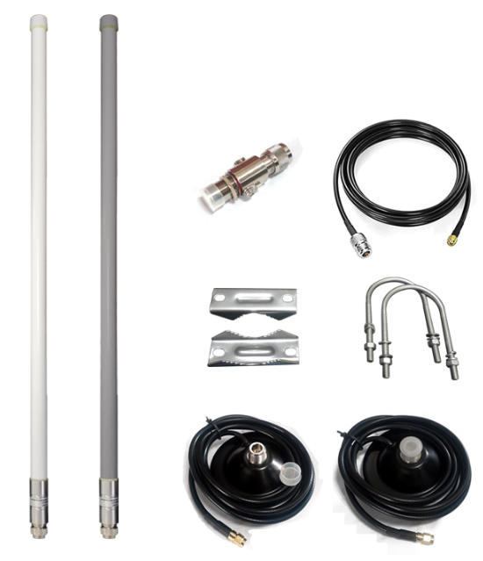 Coller image ici | lien vers le produit
 | Antenne omnidirectionnelle flexible à gain élevé personnalisée 6dBi 868-928MHz SMA Mâle IP67 pour LoRa NB-IoT | 10 | 2,754 FCFA | 27,540 FCFA |  | lien vers le produit
 | Pont sans fil extérieur à faisceau de puissance PBE-5AC-Gen2 Ubiquiti airMAX AC 25dBi 5GHz Gigabit Ethernet Antenne | 1 | 92,975 FCFA | 92,975 FCFA |  | lien vers le produit
9 | Câbles coaxiaux de type N femelle de 15 cm, U.FL IP1 vers N femelle, câble coaxial RG178 pour routeur T-Mobile, antenne, cartes Mini PCIE, Wi-Fi WLAN | 4 | 1,174 FCFA | 4,696 FCFA | Coller image ici | lien vers le produit
10 |  |  |  |  | Coller image ici
 | Sous-total catégorie | 25 |  | 303,771 FCFA

▸ Alimentations
N° | Désignation | Qté | Prix unitaire (FCFA) | Prix total (FCFA) | Image | Lien AliExpress
5 | Module de gestion d'énergie solaire Waveshare (D), prend en charge les panneaux solaires 6V~24V et l'adaptateur d'alimentation Type-C, 5V/3A, pour Raspberry Pi/Ardruino | 10 | 5,898 FCFA | 58,980 FCFA | 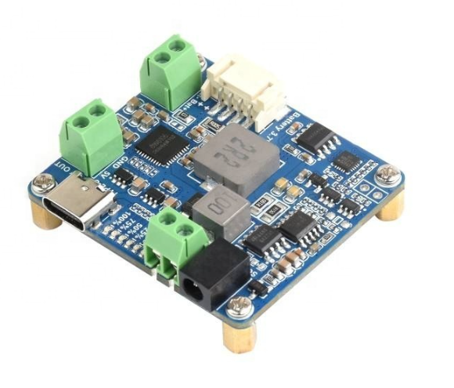 Coller image ici | Lien vers le produit
6 | battery lithium 3,7V 20Ah sur devis | 7 | 24,863 FCFA | 174,041 FCFA | 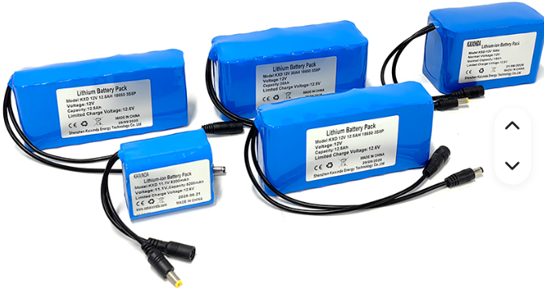 | lien vers vers la boutique
7 | pannaux 12v 150wc | 5 |  |  |  | A payer au benin en raison du poids
 | pannaux 24v 150wc | 5 |  |  |  | A payer au benin en raison du poids
9 | batterie lifepo4 12v 20ah | 2 |  |  |  | A payer au benin en raison du poids et de l'expedition par bateaux
10 | regulateur mppt | 2 |  |  |  | A payer au benin en raison du poids
11
 | Sous-total catégorie | 31 |  | 233,021 FCFA

▸ Capteurs & accessoires
N° | Désignation | Qté | Prix unitaire (FCFA) | Prix total (FCFA) | Image | Lien AliExpress
6 | Filament d'imprimante 3D PETG 1,75 mm en gros, haute précision, 240°C, matériau d'impression FDM, extrusion fluide, impression stable | 4 | 2,889 FCFA | 11,556 FCFA | 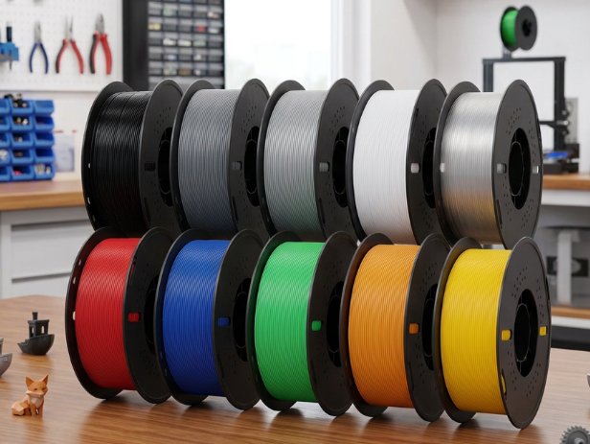 | lien vers le produit
7 | Pâte à souder sans plomb écologique en boîte, Huile de soudage, Flux de soudage, Pâte à souder à la colophane | 2 | 1,413 FCFA | 2,826 FCFA |  | lien vers le produit
8 | Switch PoE 4 ports 65W (sortie 15,4W) IEEE802.3af/AT 10/100 Mbps 1,2 Gbps Capacité Full-Duplex 2 ports Uplink Portée 100m IP | 2 | 5,826 FCFA | 11,652 FCFA |  | lien vers le produit
9
10
11
 | Sous-total catégorie | 8 |  | 26,034 FCFA

TOTAL GÉNÉRAL DU PROJET |  |  |  | 1,344,213 FCFA

Légende & instructions
• Le BOM est organisé en 4 catégories : Cartes & microprocesseurs, Antennes & connectivité, Alimentations, Capteurs & accessoires.
• Cellules jaune pâle = zones à compléter. Colonnes « N° » et « Prix total » se calculent automatiquement.
• Chaque catégorie a son propre sous-total ; ajoutez une ligne dans une catégorie pour qu'elle hérite automatiquement des formules.
• Le « TOTAL GÉNÉRAL DU PROJET » additionne automatiquement les 4 sous-totaux.
• Une ligne devient rouge si un prix/quantité est saisi sans désignation ; l'article le plus cher de chaque catégorie est surligné en doré.
• Collez vos images dans la colonne « Image » ; collez le lien produit exact dans « Lien AliExpress ».

